Sheet1
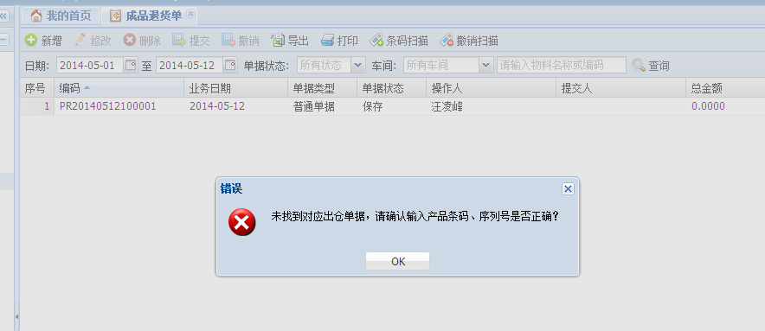
1、综合出货欠数表的本周实际出仓总板数不对。（2014-19W）

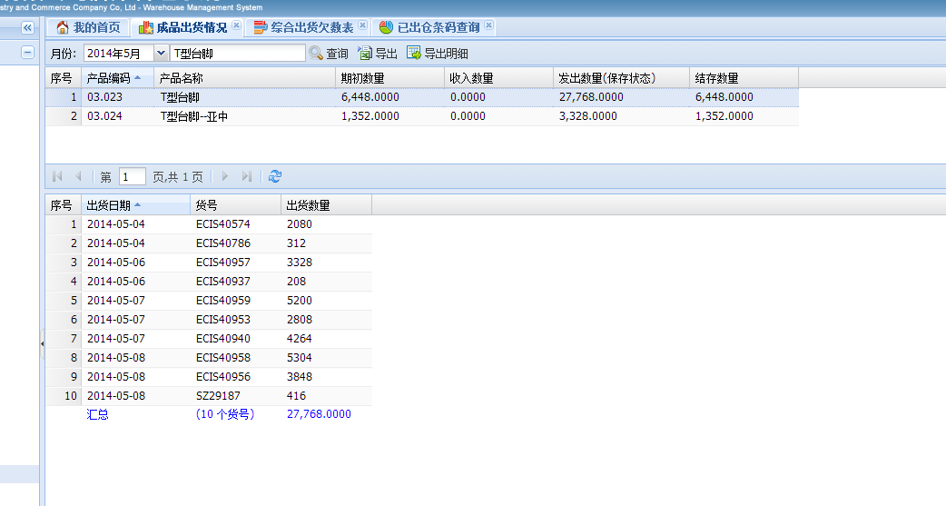

成品出货情况：T型台脚出货数是27768套。

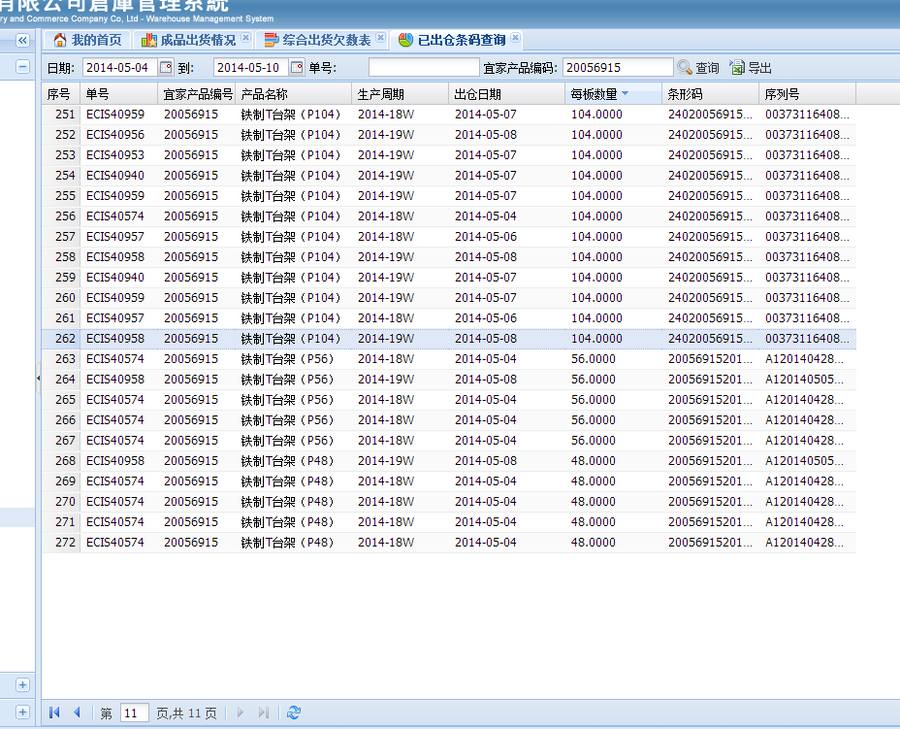

已出仓条码查询：出仓记录是27768套。

出仓数27768套=262*104+5*56+5*48

综合出货欠数表：2014-19W本周实际出货总板数与成品出货情况、已出仓条码查询不一致，计少1板104套/板。

成品出货情况、已出仓条码查询的数据是正确的。

2、成品退货单不能提交。

